Hoja1
FICHA DE EVALUACIÓN |  |  |  |  |  |  |  | ROL
INMUEBLE DE CONSERVACIÓN HISTÓRICA |  |  |  |  |  |  |  | 901-122

1. IDENTIFICACIÓN
REGIÓN |  |  |  | COMUNA |  |  | CALLE |  |  | NÚMERO
XIII Región Metropolitana |  |  |  | Cerrillos |  |  | Av. Lo Errazuriz C Macrolote XIII

ID PLANO |  |  |  | DENOMINACIÓN |  |  | AUTOR
3 |  |  |  | Hangares de Aeropuerto |  |  | Arquitectos Juan Mena y Adolfo Ruiz

2. PLANO DE UBICACIÓN |  |  |  |  |  | 3. FOTO DEL EDIFICIO
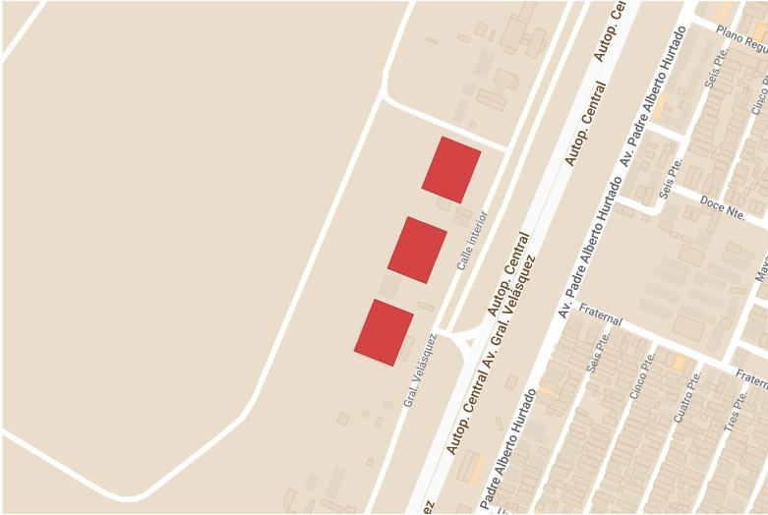

4. RESEÑA DE VALORES Y ATRIBUTOS PATRIMONIALES
4.1. VALOR URBANISTICO
Las 3 edificaciones hacen parte del conjunto destinado al antiguo Aeropuerto Los Cerrillos, y se localizan en el borde del terreno de Ciudad Parque Bicentenario enfrentando a la Avda. General Velásquez. Por sus dimensiones destacan en el paisaje urbano como un elemento potenciador para su entorno inmediato.

4.2. VALOR ARQUITECTONICO
Destacan por su estructura metálica que da lugar al gran espacio interior de la edificación, donde a través de sus grandes puertas pudieron albergar distintos tipos de aeronaves.

4.3. VALOR HISTÓRICO
Su principal valor histórico radica en formar parte del conjunto del antiguo aeropuerto Los Cerrillos, memoria del patrimonio arquitectónico aeronautico de Chile.

4.4. VALOR ECONÓMICO
Los hangares actualmente no se encuentran en buen estado, pero estan en proceso de remodelación para habilitarlos como Depósito Externo de Colecciones del Museo Nacional de Historia Natural.

4.5. VALOR SOCIAL
Su valor actual es de carácter cultural, ya que aun trasciende en la memoria de los habitantes de la comuna, el recuerdo del conjunto del antiguo aeropuerto Los Cerrillos.

5. EVALUACIÓN
VALOR |  | ATRIBUTOS |  |  | PUNTOS |  |  |  | CALIFICACIÓN
 |  | A | B | C |  |  |  |  | INSERTO EN ZCH
URBANO |  | 2.00 | 2.00 | 2.00 | 6.00 |  |  |  | SI | NO | █
ARQUITECTÓNICO |  | 0.00 | 0.00 | 0.00 | 0.00
HISTÓRICO |  | 0.00 | 0.00 | - | 0.00
ECONÓMICO |  | 2.00 | 1.00 | - | 3.00
SOCIAL |  | 2.00 | - | - | 2.00
PUNTAJE TOTAL |  |  |  |  | 11.00

6. REFERENCIAS BIBLIOGRÁFICAS
Foto del edificio: Tumblr, Santiagoadicto - Plano de ubicación: Elaboración propia en base a Mymaps de Google.

 |  |  | TABLA VALORES DE ATRIBUTOS
VALOR | ATRIBUTO |  |  | CONCEPTO |  |  |  |  |  |  | PTOS.
URBANO | A: Imagen |  |  | Se destaca por su aporte a la estructura o paisaje urbano |  |  |  |  |  |  |  | 2
 |  |  |  | Contribuye a la estructura o paisaje urbano |  |  |  |  |  |  |  | 0
 |  |  |  | No aporta a la estructura o imagen urbana |  |  |  |  |  |  |  | 0
 | B: Conjunto |  |  | Articula y es determinante en un conjunto o zona de valor patrimonial |  |  |  |  |  |  |  | 2
 |  |  |  | Forma parte de un conjunto o zona de valor patrimonial |  |  |  |  |  |  |  | 0
 |  |  |  | No forma parte de un conjunto o zona de valor patrimonial |  |  |  |  |  |  |  | 0
 | C: Entorno patrimonial |  |  | Está próximo a un elemento protegido o espacio público por valor patrimonial |  |  |  |  |  |  |  | 2
 |  |  |  | Está próximo a un elemento de valor patrimonial |  |  |  |  |  |  |  | 0
 |  |  |  | No está próximo a elementos de valor |  |  |  |  |  |  |  | 0
ARQUITECTÓNICO | A: Representatividad |  |  | Es un referente o es pionero de un estilo o tipología, o de un autor reconocido |  |  |  |  |  |  |  | 0
 |  |  |  | Es característico de un estilo o tipología |  |  |  |  |  |  |  | 0
 |  |  |  | No es característico de un estilo o tipología |  |  |  |  |  |  |  | 0
 | B: Singularidad |  |  | Es un elemento único en su estilo o tipología |  |  |  |  |  |  |  | 0
 |  |  |  | Es un ejemplo escaso de un estilo o tipología |  |  |  |  |  |  |  | 0
 |  |  |  | No es singular |  |  |  |  |  |  |  | 0
 | C: Morfología |  |  | Es un elemento de gran calidad estética y arquitectónica |  |  |  |  |  |  |  | 0
 |  |  |  | Es un elemento de calidad estética y arquitectónica |  |  |  |  |  |  |  | 0
 |  |  |  | No es un elemento de calidad estética y arquitectónica |  |  |  |  |  |  |  | 0
HISTÓRICO | A: Relevancia |  |  | Está declarado Monumento Histórico ó Zona Típica |  |  |  |  |  |  |  | 0
 |  |  |  | Está protegido por un Instrumento de Planificación Territorial |  |  |  |  |  |  |  | 0
 |  |  |  | No tiene protección legal |  |  |  |  |  |  |  | 0
 | B: Protección Legal |  |  | Se encuentra inserto en una Zona Típica |  |  |  |  |  |  |  | 0
 |  |  |  | Se encuentra inserto en una Zona de Conservación Histórica |  |  |  |  |  |  |  | 0
 |  |  |  | No se localiza en una Zona patrimonial con protección oficial |  |  |  |  |  |  |  | 0
 | C: Registrado por especialistas |  |  | Inmueble que por la calidad relevante de su tipología y/o sistema constructivo, está publicado (libros, revistas, entre otros), o puede contribuir a generar estudios o investigaciones |  |  |  |  |  |  |  | 0
 |  |  |  | Inmueble que al presentar alguna característica formal significativa, puede contribuir a generar estudios o investigaciones. |  |  |  |  |  |  |  | 0
 |  |  |  | Conjunto que no presenta interes alguno para su estudio |  |  |  |  |  |  |  | 0
ECONÓMICO | A: Impacto del Inmueble en el entorno |  |  | Inmueble que independiente de su estado de conservación, genera un alto impacto positivo en su entorno inmediato, el cual puede propiciar acciones para su recuperación o revitalización |  |  |  |  |  |  |  | 2
 |  |  |  | Inmueble que independiente de su estado de conservación, genera un impacto positivo en su entorno inmediato |  |  |  |  |  |  |  | 0
 |  |  |  | No genera impacto positivo en su entorno |  |  |  |  |  |  |  | 0
 | B: Estado de conservación del entorno |  |  | Las construcciones que se encuentran en su entorno inmediato estan en buen estado de conservación, y pueden contribuir a potenciar el valor patrimonial del Inmueble |  |  |  |  |  |  |  | 0
 |  |  |  | Las construcciones que se encuentran en su entorno inmediato, independiente de su estado de conservación, susceptibeles a procesos de recuperación rentable |  |  |  |  |  |  |  | 1
 |  |  |  | Las construcciones que se encuentran en su entorno inmediato, presentan un gran deterioro y su recuperación no es rentable |  |  |  |  |  |  |  | 0
SOCIAL | A: Reconocimiento de la comunidad |  |  | Es identificado y valorado como patrimonio importante por la comunidad |  |  |  |  |  |  |  | 2
 |  |  |  | Es mencionado como patrimonio por la comunidad |  |  |  |  |  |  |  | 0
 |  |  |  | No es mencionado por la comunidad |  |  |  |  |  |  |  | 0

Fuente: estudio MINVU-SURPLAN, 2005

